Узб
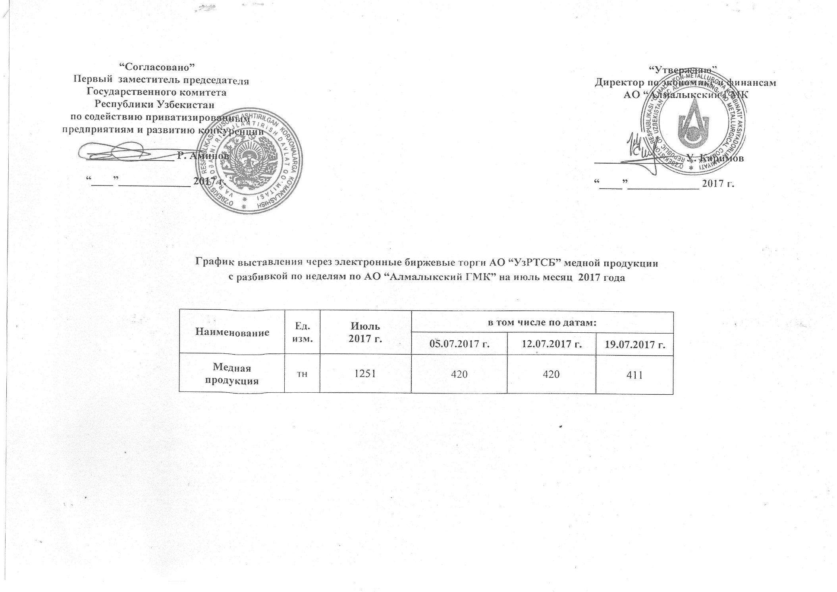
2017 йил июль ойида биржа савдоларига Алмалк КМК томонидан сотувга қўиладиган мис маҳсулоти миқдорлари ЖАДВАЛИ

Номи | Ўлчов бирлиги | Июль 2017 г. | шу жумладан:
 |  |  | 2017-07-05 | 2017-07-12 | 2017-07-19
Мис маҳсулоти | тн | 1,251 | 420 | 420 | 411

